Datos personales
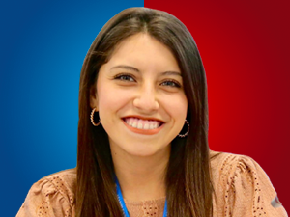

Nombres: | Jahiren Elizabeth
Apellidos: | Noriega Donoso
Facebook: | https://www.facebook.com/JahirenNoriega
Twitter: | @JahirenNoriega
Descripción:

